病原性大腸菌１
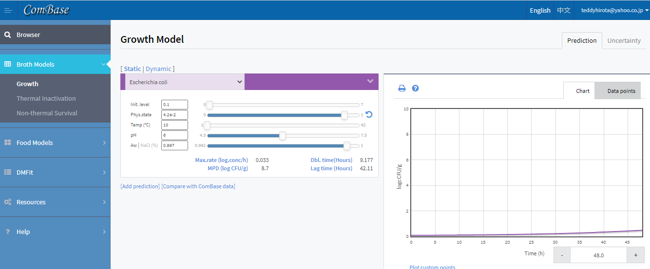
大豆 | 温度 | 時間 | 挙動の規模 | 挙動 | 管理手段 | 管理手段効果 | 差分 | 累積
受入 | 室温20℃ |  | ー |  |  |  |  | ー
↓
精選 | 室温20℃
↓
洗浄 | 水温20℃ | 1５分/1作業 | ★ | 作業者から付着 | 手洗いの徹底 | ★ｘ９ | ⋆ | ⋆
↓
浸漬 | 水温10℃ | 24時間 | ⋆ | 増殖 | （10℃では緩慢だが増殖する） | ー | ⋆ | ⋆⋆
↓
摩砕 | 室温20℃ | 瞬時 | ー |  |  |  |  | ⋆⋆
↓
加熱 | 加熱温度95℃以上 | 30分 | ⋆⋆ | 生残 | （大量調理施設衛生管理マニュアルの75℃・１分達成以上） | ⋆⋆ | ー | ー
↓
分離 | 豆乳80℃以上 | 10分 | ー |  | （製造中は常に80℃にさらされている）
↓
凝固剤添加 | 豆乳80℃以上 | 1分 | ★ | 作業者から付着 | （豆乳温度80℃以上なので自動的に殺滅される） | ★ | ー | ー
↓
凝固 | 豆乳80℃以上 | 1分 | ★ | 作業者から付着 | （豆乳温度80℃以上なので自動的に殺滅される） | ★ | ー | ー
↓
カット・パック詰め | 水温10℃ | 1時間 | ★ | 作業者から付着 | 体調管理・手洗い、アルコール殺菌の徹底 | ★ｘ９ | ⋆ | ⋆
↓
冷蔵保存 | 10℃ | 最大2日 | ★★★ | 増殖 | （10℃では緩慢だが増殖する） | ー |  | ★★★★
↓
持ち帰り・冷蔵保管・消費 | 5℃ | 最大1日 | ― |  | （5℃では増殖しない） | ー |  | ★★★★

セレウス
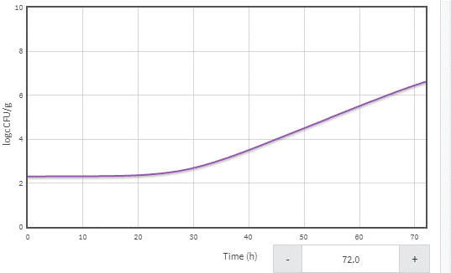
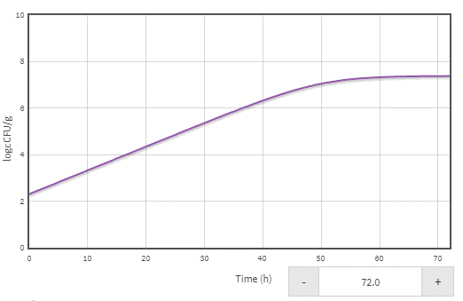
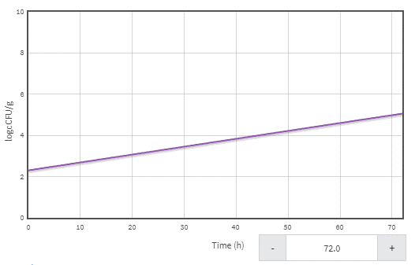
大豆 | 温度 | 時間 | 挙動の規模 | 挙動 | 管理手段 | 管理手段効果 | 差分 | 累積
受入 | 室温20℃ |  | ★★ | 持込 |  | ー | ★★ | ★★
↓
精選 | 室温20℃ |  | ー
↓
洗浄 | 水温2０℃ | 1５分 | ー |  | （増殖に必要な時間を与えられない） |  |  | ★★
↓
浸漬 | 水温１０℃ | 24時間 | ー |  | （１0℃では増殖しない） |  |  | ★★
↓
摩砕 | 室温20℃ | 瞬時 | ★★★ | 付着 （特に砥石に残った残渣上で 夜間に増殖） | 機器の洗浄・乾燥・使用前の殺菌 | ★★★ | ★ｘ９ | ★ｘ９
↓
加熱 | 加熱温度95℃以上 | 30分 | ★ｘ９ | 生残 | セレウス芽胞を死滅させるには条件が緩いが 現設備ではこれ以上強化できないので 約0.４D減少と予測 | ★ｘ４ | ★ｘ5 | ★ｘ5
↓
分離 | 豆乳80℃以上 | 10分 | ★ | デキャンタ―内部で付着 | 機器の洗浄・使用前の殺菌 | ★ | ー | ★ｘ5
↓
凝固剤添加 | 豆乳80℃以上 | 1分 | ー |  | （80℃では 増殖できない） |  |  | ★ｘ5
↓
凝固 | 豆乳80℃以上 | 1分 | ー |  | （80℃では 増殖できない） |  |  | ★ｘ5
↓
カット・パック詰め | 水温５℃ | 1時間 | ★★ | 増殖 | チラー水の中で30分以内に芯温を20℃未満まで冷却 | ★★ | ー | ★ｘ5
↓
冷蔵保存 | ５℃ | 最大2日 | ー |  | （５℃では増殖しない） |  |  | ★ｘ5
↓
持ち帰り・冷蔵保管・消費 | ５℃ | 家庭で最大1日 | ー |  | （５℃では増殖しない） |  |  | ★ｘ5

